Titelblatt
Tabelle
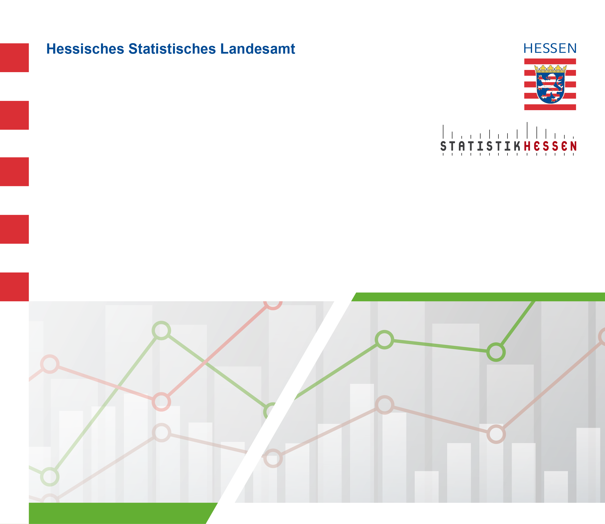
 |  | August 2026
 | Gewerbliche Schlachtungen von Rindern und
 | Schweinen in Hessen

